Planilha1
Hobs= hamplitude observada | Ls-Li
K (número de classes) = 1+3,3 × log(N)
(N) é a quantidade de dados
h (hamplitude de classe) = Hobs/k
Li = menor número do dado
Ls= Li + h
LiDF (deixar a frequência distribuída pra não passar muito da quantidade( necessária ) = Li-(k×h-Hobs)/2
fi (frequência simples) : número de dados que é abrangido por cada classe
Fi (frequencia acumulada) : é a somA dados abrangidos por classe deforma crescente = soma da fi da classe + a anterior
f'i ou fr frequencia relativa simples = é a frequencia simples em porcentagem
F'i ou Fr frequencia relativa acumulada = é a frequebcia relativa em porcentagem
Xi media do limite inferior - o superior= Ls+Li/2
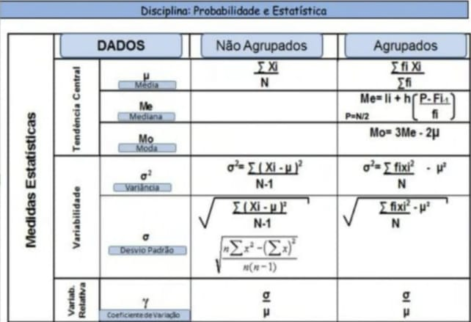
fi Xi = fi.Xi

media = somatorio de fixi/somatoio de fi

